개요
출처:NICE기업정보
순위 | 기업명 | 23년 매출액(억원) |  | 기타
1 | ㈜포스코인터내셔널 | 285369 | 331328
2 | SK네트웍스㈜ | 60885 | 91338 | 24년 12월 트레이딩 사업부 물적분할 예정
3 | 현대코퍼레이션㈜ | 48464 | 65804
4 | (주)지에스글로벌 | 34259 | 39164
5 | (주)대림 | 17070 | 66302
 |  | 개별 | 연결

 | 2주차 과제 |  |  |  | 0. 요약
 | 1. ICT 솔루션 조사 |  |  |  | DL 그룹에서 도입한 ICT 솔루션은 크게 1. (주)와이즈허브시스템즈 - 그라디우스 DLP 2. 펜타시큐리티 - 디아모 가 있음 다만 전자의 경우 자사 홈페이지를 통해 DL그룹(6개 사)이 고객사임을 확인할 수 있으나 후자의 경우 13년도에 대림그룹 전 그룹사에 디아모 DB 암호화 제품 도입했다는 기사 만을 확인할 수 있고 자사 홈페이지에 고객사를 별도로 명시하고 있지 않아 현재까지 고객사 유지중인지는 불분명. 현재까지 유지중이라는 전제 하에 두 기업의 ICT 솔루션을 토대로 기원테크의 벤치마킹 포인트를 도출해보았음. 두 회사의 공통점은 특정 기능에 치중한 보안 솔루션에서 탈피했으며 이를 타사와의 차별점으로 내세웠다는 점임. 이러한 차별점이 유효했던 이유는 기업이 도입한 보안 솔루션의 종류가 너무 많아 오히려 보안의 복잡성이 높아지고 업무의 가시성과 효율성이 하락했다고 느끼는 보안담당자들이 많기 때문임. ------------------------------------------------------------------------------------------------- DL그룹은 (주)와이즈허브시스템즈와 펜타시큐리티의 보안 솔루션을 주요 계열사 대부분에 도입했다는 점을 보았을 때 도미노 효과(연쇄 구매효과) 가능성이 있는 것으로 판단됨. 다만 그룹사에서 핵심인 (주)대림에서 클라우드 등 IT사업을 영위중이며 DL그룹사들의 정보보안에 대한 관심도는 있으나 현재 이메일 보안 솔루션을 도입했는지 구체적인 현황은 파악할 수 없었음. ------------------------------------------------------------------------------------------------ DL이앤씨와 DL케미칼의 경우 지속가능경영보고서에서 임직원을 대상으로 한 이메일 보안 활동을 명시하고 있어 다른 계열사에 비해 이메일 보안에 대한 관심도가 높은 것으로 보임. 또한 두 기업은 한국인터넷진흥원(KISA)과의 연관성이 높아 보이는데, 먼저 DL이앤씨는 KISA에서 지정한 '정보보호 전문서비스기업'을 통해 자사의 보안 수준을 지속적으로 개선하고 있으며 건설 산업 내 현재 트렌드인 스마트 홈 사업에서 중요한 사물인터넷(IoT) 보안 인증 제도의 인증서 발급을 KISA에서 진행하고 있음. 또한 DL케미칼은 KISA를 통한 스팸메일 모의훈련에 연 2회 참여하고 있어 향후 해당 기업을 고객사로 영업할 시 KISA를 통한 또는 KISA와 기원테크 간의 연관성을 강조한 마케팅이 효과가 있을 것으로 보임.
 | - 민간 기업에서 상용되는 ICT 솔루션 리서치
 | - 주요 ICT 솔루션 별 장단점
 | - ICT 솔루션 트렌드 리서치

 | 2. 리서치 자료를 토대로 벤치마킹 포인트 도출
 | - 주요 국내외 Player의 우수 솔루션 선정
 | - 해당 업체의 고객사 확보 과정(성공스토리), 기술 특장점 등

 | 1. (주)와이즈허브시스템즈 - 그라디우스 DLP |  |  |  |  | 2. 펜타시큐리티 - 디아모
 | 1. 솔루션 특징 - 온라인 오프라인 등 다양한 매개체(이메일/웹메일 포함)로의 정보 유출을 차단 - 정보 유출 시점의 PC 화면을 녹화하여 유출 추적 과정에서 증거로 사용 가능 - 정보의 생성부터 변경, 복사, 유출까지 정보의 흐름을 기록하여 변경내역 및 유출내역 추적 가능 - 미인가 프로그램 원천 차단 기능 제공하여 P2P 사이트 등으로의 정보 유출 차단 2. 타사와의 차별점 - 유출된 파일의 변경이력(위.변조 과정)을 한 눈에 볼 수 있는 '파일흐름보기' 기능과 유출 당시의 PC 화면을 동영상으로 녹화할 수 있는 '동영상 녹화' 기능 등 자사만의 특허기술로 유출사고 발생 시 법적 증거자료로로 활용할 수 있다는 점을 강조하는 등 고객에게 효과적으로 마케팅 - (20년 기준) 그라디우스 DLP에 문서암호화(DRM) 지원 기능 중 하나인 파일보안 유통기능을 탑재해 내부통제뿐 아니라 외부 유출되는 파일도 보완하는 기능과 사내 PC 취약점을 진단하고 한눈에 확인 할 수 있는 보안진단 기능 개발 완료 => 그 이유는 DLP를 운영 중인 많은 고객사의 고민이 업무간 정상적 범위에서 부서간에 또는 협력업체간에 공유한 중요 자료의 2차 유통을 제어하지 못하는데 있기 때문임. 또한 수많은 보안솔루션을 도입해 PC 부하와 관리인력의 한계를 실감하고 있기 때문 => so 회사가 국내 유일하게 DLP솔루션과 DRM솔루션도 함께 서비스하여 DLP솔루션을 구축함으로써 두 가지 이상 타 솔루션의 기능을 사용할 수 있도록 제공함. 또한 고객 총소유비용(TCO) 절감에도 도움을 줄 것으로 기대 |  |  |  |  | 1. 솔루션 특징 - 다양한 공격기법을 통하여 지속되는 정보유출 시도로부터 중요 데이터를 효과적으로 보호하기 위한 데이터 암호화 솔루션 - 다양한 환경에서 정보기술(IT) 시스템 전 계층에 대한 암호화를 제공 - 안전한 데이터 보안을 구현하기 위해 키 관리, 접근제어, 감사, 모니터링 등 통합 데이터 보안 기능을 제공 2. 타사와의 차별점 - 시중의 DB보안 제품들은 특정 포인트에 치중되어 있는 점이 있지만, 자사 제품은 12년부터 플랫폼으로 확장 - 애플리케이션부터 DB 패키지, DB엔진레벨, 별도장비에 대한 인크립션 등 다양한 암호화 방식을 지원하는 통합모델 제시 - 전사환경에 대한 대응이 가능할 정도로 넓은 커버리지를 확보하고 있으며 경험이 많다는 것도 주요 경쟁요소

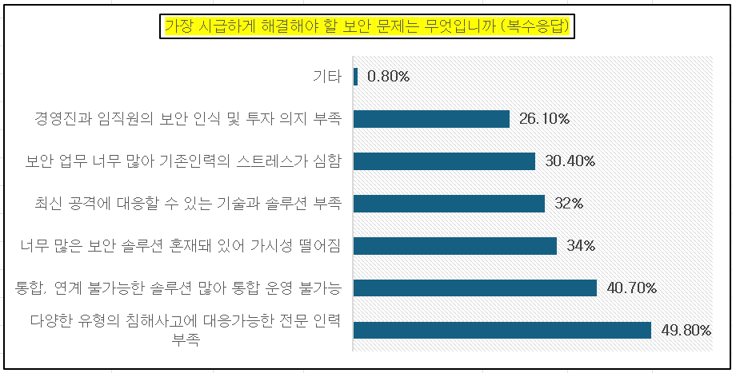
가장 시급하게 해결해야 할 보안 문제는 무엇입니까 (복수응답)
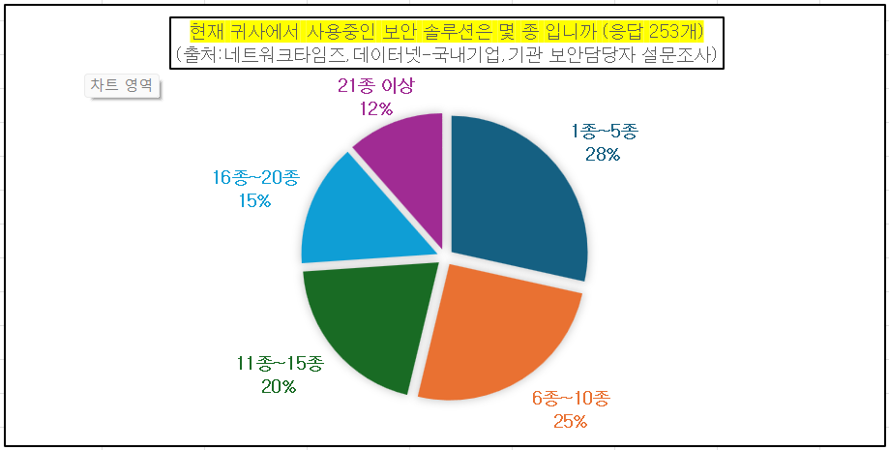
현재 귀사에서 사용중인 보안 솔루션은 몇 종 입니까 (응답 253개) (출처:네트워크타임즈,데이터넷-국내기업,기관 보안담당자 설문조사)

 |  |  |  |  |  |  |  | 현재 귀사에서 사용중인 보안 솔루션은 몇 가지 입니까
 |  |  |  |  |  |  | 1종~5종 | 28.50%
 |  |  |  |  |  |  | 6종~10종 | 25.30%
 |  |  |  |  |  |  | 11종~15종 | 20.20%
 |  |  |  |  |  |  | 16종~20종 | 14.60%
 |  |  |  |  |  |  | 21종 이상 | 11.50%

 |  |  |  |  |  |  |  | 가장 시급하게 해결해야 할 보안 문제는(복수응답)
 |  |  |  |  |  |  | 다양한 유형의 침해사고에 대응가능한 전문 인력 부족 | 49.80%
 |  |  |  |  |  |  | 통합, 연계 불가능한 솔루션 많아 통합 운영 불가능 | 40.70%
 |  |  |  |  |  |  | 너무 많은 보안 솔루션 혼재돼 있어 가시성 떨어짐 | 34%
 |  |  |  |  |  |  | 최신 공격에 대응할 수 있는 기술과 솔루션 부족 | 32%
 |  |  |  |  |  |  | 보안 업무 너무 많아 기존인력의 스트레스가 심함 | 30.40%
 |  |  |  |  |  |  | 경영진과 임직원의 보안 인식 및 투자 의지 부족 | 26.10%
 |  |  |  |  |  |  | 기타 | 0.80%

에스케이
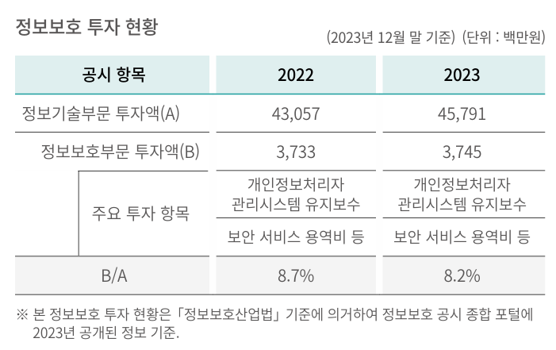
2위
SK네트웍스 계열사
계열사 | 종업원수 | 업종 | 주소 | URL | 정보보안 관심도 | 기타
SK네트웍스 | 1,633 | 상품 종합 도매업 | 경기도 수원시 장안구 경수대로 976번길 19(송죽동) | https://www.sknetworks.co.kr/ | 23년 지속가능경영보고서 中 Social 정보보안 및 개인정보 보호 - 외부 공격 대응 및 내부 정보 유출 방지 위해 약 15종의 보안 솔루션 운영 - 클라우드 보안 솔루션(CSPM) 도입 - 정보보호 투자 현황(I열 사진) | SK네트웍스 1차 협력사 수 559 주요 1차 협력사 수 296 일정 구매금액 이상 등 회사 내부 기준에 의거 주요 1차 협력사로 구분
SK네트웍스서비스㈜ | 701 | 통신장비수리업 | 서울특별시 중구 세종대로9길 41(서소문동) 퍼시픽타워 14층 | https://www.sknservice.com/ | (15.01) SK네트웍스서비스, 워치가드코리아 파트너쉽 체결 https://www.dailysecu.com/news/articleView.html?idxno=8548
SK매직㈜ | 1060 | 가전제품 제조, 판매 및 렌탈업 | 서울특별시 종로구 청계천로 85, 18층(관철동, 삼일빌딩) | https://www.skmagic.com/ | 정보 없음
SK일렉링크 | 52 | 전기차 충전 서비스 | 서울특별시 송파구 올림픽로 295 / 삼성생명잠실빌딩 17층 | https://skelectlink.co.kr/
민팃㈜ | 65 | 도매 및 상품 중개업 | 서울특별시 마포구 성암로 189 중소기업 DMC타워 16층 | https://www.mintit.co.kr/
㈜엔코아 | 157 | 데이터 비즈니스 전문기업 | 서울 마포구 마포대로 163 (공덕동, 서울신용보증재단) 8층 | https://www.en-core.com/ |  | 구매사(아래 사진)
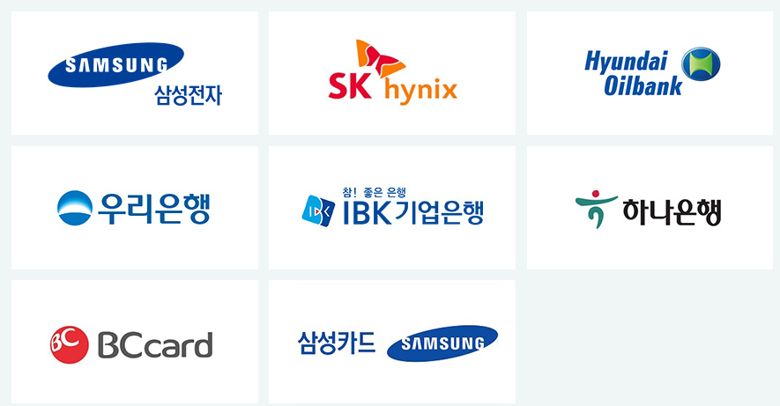

SK네트웍스의 지주사 SK㈜의 모든 계열사
계열사명 | 종업원수 | 업종 | 기타
SK(주) | 4,316 | 지주회사/시스템통합(SI), 정보통신... | 소속 계열사: 218사 전체 종업원: 113,636명
SK네트웍스(주) | 1,633 | 정보통신 유통,자동차 관리,글로벌 트... | 중간 지주사 체제로 전환중 스피드메이드: 24년 9월 1일 물적분할 트레이딩 사업부:24년 12월 1일 물적분할
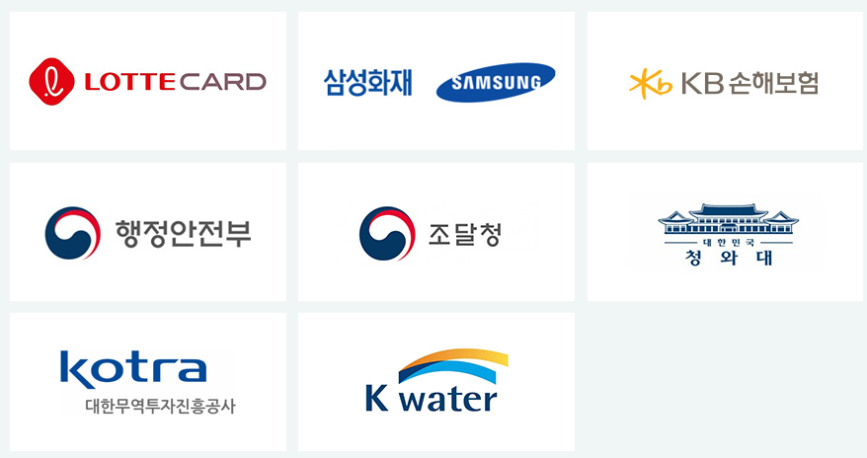
에스케이브로드밴드(주) | 2,553 | 전신전화,통신설비 임대/소프트웨어 개... | 기원테크와 유사한 이메일 보안 솔루션 제공
(유)로지소프트 | 30 | 소프트웨어개발,전자상거래,광고대행업,...
(주)굿스플로 | 39 | 화물자동차 운송,화물자동차 운송주선/...
(주)대한송유관공사 | 363 | 파이프라인 운송
(주)드림어스컴퍼니 | 329 | 온라인 음악 서비스/음반,디지털 콘텐...
(주)로크미디어 | 63 | 출판업,통신판매업,소프트웨어개발，제작...
(주)부산도시가스 | 340 | 도시가스 배관공급,가스기기 판매,설비...
(주)사피온코리아 | 106 | 비메모리용,전자집적회로(반도체),컴퓨...
(주)아이에스시 | 191 | 전자부품(반도체테스트장비부품) 도매,...
(주)아이에스시엠 | 128 | 계측기,정밀기기부품,반도체시험장치,반...
(주)아이티엠티시 | 121 | 반도체소자,전자부품 제조
(주)에스엠코어 | 300 | 자동화물류시스템,자동화공정설비(물품취...
(주)엔코아 | 157 | 응용 소프트웨어,온라인 모바일 게임소...
(주)와이엘피 | 98 | 화물 운송주선/소프트웨어 개발/컴퓨터...
(주)원폴 | 38 | 합성수지,재생섬유소,유도체 제조
(주)유엔에이디지탈 | 89 | 무선통신기기 제조,도소매/정보통신공사...
(주)유엔에이엔지니어링 | 551 | 통신장비 수리,유지보수/통신장비 제조...
(주)제이에스아이 | 17 | 정밀화학,합성수지제품 제조
(주)프로웰 | 70 | 전자부품 제조,도매
(주)휘찬 | 18 | 휴양콘도,박물관 운영
SKC(주) | 184 | 프로필렌옥사이드제품,폴리에스테르필름,...
SK가스(주) | 614 | 액화석유가스,가스기기 판매,수입,저장...
SK이노베이션(주) | 1,509 | 석유 정제품 제조
SK텔레콤(주) | 5,741 | 이동전화,무선호출서비스,부가통신
강원도시가스(주) | 73 | 도시가스 공급/가스배관공사
굿서비스(주) | 28 | 대리운전 알선
나래에너지서비스(주) | 557 | 열,전기 공급
내트럭(주) | 239 | 석유류 도소매
디앤디인베스트먼트(주) | 48 | 자산관리/부동산 자문
디앤디프라퍼티솔루션(주) | 87 | 가구설계 제조/가구,가정용품(가전,가...
리뉴랜드경주(주) | 26 | 산업폐기물 처리,수집
리뉴랜드청주(주) | 19 | 지정외 폐기물 처리업,건설폐기물 처리...
리뉴리퀴드서남(주) | 23 | 재생 처리/화공약품 도매/폐기물 처리...
리뉴리퀴드호남(주) | 27 | 폐수 처리
리뉴어스(주) | 2,128 | 환경시설수탁운영
리뉴에너지경기(주) | 29 | 폐기물중간처리업,폐기물수집.운반,신재...
리뉴에너지경북(주) | 33 | 일반,지정폐기물 중간처리(소각),사업...
리뉴에너지경인(주) | 24 | 산업폐기물,지정폐기물 처리,수집,운반...
리뉴에너지그린(주) | 24 | 폐기물 처리,소각,발전사업/각종슬러지...
리뉴에너지대원(주) | 30 | 지정외폐기물 처리/발전/부동산 임대
리뉴에너지메트로(주) | 44 | 지정 폐기물 처리
리뉴에너지새한(주) | 35 | 폐기물 수집,운반,중간처리(폐기물소각...
리뉴에너지전남(주) | 43 | 지정 폐기물(의료폐기물) 처리
리뉴에너지충남(주) | 32 | 의료폐기물 중간처분/스팀 제조,도소매...
리뉴에너지충북(주) | 104 | 일반폐기물 처리/골재 제조/산업용기계...
리뉴에너지충청(주) | 30 | 지정폐기물 중간처리,수집운반/은 제조...
미디어에스(주) | 36 | 방송프로그램 제작,공급/광고 대행
민팃(주) | 65 | 중고정보기기 판매/컴퓨터,주변기기 제...
부산정관에너지(주) | 61 | 발전전기,집단에너지
블룸에스케이퓨얼셀(유) | 18 | 전기장비(수소연료전지) 제조
삼강에스앤씨(주) | 202 | 선박구성부분품 제조,도장,피막처리,강...
서비스에이스(주) | 2,988 | 콜센터운영,텔레마케팅/통신기기악세사리...
서비스탑(주) | 2,754 | 콜센터 운영/부동산 임대/위탁 교육,...
서울공항리무진(주) | 265 | 공항버스 운송
십일번가(주) | 1,227 | 전자상거래
아이지이(주) | 22 | 액화수소플랜트사업
에스케이네트웍스서비스(주) | 701 | 통신장비,전기,정밀기기 수리/LED,...
에스케이넥실리스(주) | 569 | 주조,단조품,동박 제품 제조,도매/전...
에스케이디스커버리(주) | 67 | 지주회사/화섬사(폴리에스테르원사(폴리...
에스케이디앤디(주) | 188 | 부동산(오피스,도시형생활주택)개발/가...
에스케이레조낙(주) | 19 | 반도체용특수가스 제조
에스케이렌터카(주) | 629 | 자동차 대여,정비
에스케이리비오(주) | 28 | 합성수지,플라스틱물질,화학제품,화학물...
에스케이리츠운용(주) | 26 | 부동산 개발,자문,취득,운영관리
에스케이매직(주) | 1,060 | 가스기기,가전제품 제조
에스케이매직서비스(주) | 454 | 전기,가전제품(정수기,비데,안마의자)...
에스케이머티리얼즈그룹포틴(주) | 79 | 실리콘탄소음극소재 제조
에스케이머티리얼즈에어플러스(주) | 216 | 산업용,의료용 가스,화학공업제품 제조...
에스케이머티리얼즈제이엔씨(주) | 38 | 발광다이오드(OLED)소재 제조,유통...
에스케이머티리얼즈퍼포먼스(주) | 103 | 반도체산업용감광제 제조,개발,판매/감...
에스케이멀티유틸리티(주) | 88 | 증기,냉온수,공기조절 공급/전기,스팀...
에스케이바이오사이언스(주) | 1,126 | 백신 제품,제제 제조
에스케이바이오텍(주) | 416 | 의약(의약중간체),생명과학,화학제품 ...
에스케이바이오팜(주) | 247 | 신경질환,정신질환,중추신경 신약 개발...
에스케이브로드밴드(주) | 2,553 | 전신전화,통신설비 임대/소프트웨어 개...
에스케이스퀘어(주) | 79 | 지주회사
에스케이스토아(주) | 300 | 통신 판매
에스케이스페셜티(주) | 848 | 기초무기화학물질 제조
에스케이실트론(주) | 3,584 | 실리콘 웨이퍼(규소박판전자산업용반도체...
에스케이아이이테크놀로지(주) | 375 | 축전지 제조,도소매/부동산 임대/기술...
에스케이어드밴스드(주) | 115 | 프로필렌,합성수지 제조
에스케이어스온(주) | 86 | 원유,천연가스 채굴
에스케이에너지(주) | 2,427 | 원유 정제처리/액체,고체연료,관련제품...
에스케이에코엔지니어링(주) | 1,454 | 토목시설물공사
에스케이에코플랜트(주) | 3,398 | 일반토목공사/건축자재,물품취급장비 제...
에스케이엔무브(주) | 369 | 윤활기유,윤활유,그리스 제조/점포,토...
에스케이엔펄스(주) | 158 | 전자부품(반도체제조장비부품) 제조,도...
에스케이엠앤서비스(주) | 1,413 | 프로그램 개발,데이타베이스/보험대리점...
에스케이오션플랜트(주) | 663 | 특수강,스텐레스강관 제조,수출
에스케이오앤에스(주) | 2,330 | 기지국,광선로,통신사옥전력 유지보수
에스케이온(주) | 3,474 | 축전지 제조/연료,광물,금속,비료,화...
에스케이온테크플러스(주) | 351 | 리튬전지(하이브리드카용 2차전지),리...
에스케이이엔에스(주) | 599 | 화력 발전/일반목적용기계,장비 도소매...
에스케이이터닉스(주) | 85 | 재생에너지 관련 개발/EPC/운영/전...
에스케이인천석유화학(주) | 618 | 원유 정제처리/석유화학계 기초화합물질...
에스케이일렉링크(주) | 52 | 전기차충전/시스템통합,전산장비유지보수...
에스케이임업(주) | 97 | 조경공사,토목건축공사/양묘,육림/무역...
에스케이지오센트릭(주) | 1,358 | 석유화학계기초화학물질,석유정제물재처리...
에스케이커뮤니케이션즈(주) | 195 | 인터넷정보검색,인터넷컨텐츠사이트,인터...
에스케이케미칼(주) | 1,392 | PETG수지,PET수지,백신 제조,도...
에스케이케미칼대정(주) | 15 | 고순도유기용매 가공,판매,수출입
에스케이키파운드리(주) | 1,650 | 반도체 제조
에스케이텔레콤씨에스티원(주) | 72 | 스포츠클럽 운영
에스케이텔링크(주) | 168 | 기간통신사업
에스케이트레이딩인터내셔널(주) | 121 | 원유,석유,화학제품 도소매,수출입/원...
에스케이트리켐(주) | 175 | 전구체 제조,개발,도소매
에스케이플라즈마(주) | 347 | 혈액제제,의약품 제조,도소매
에스케이플래닛(주) | 695 | 부가통신(OK캐시백)/환경모니터링단말...
에스케이피아이씨글로벌(주) | 349 | 화학제품(기초화학원료) 제조
에스케이핀크스(주) | 197 | 호텔/골프장/골프장휴게음식점/골프용품...
에스케이하이닉스(주) | 31,967 | 반도체,컴퓨터,통신기기 제조,도매
에스케이하이닉스시스템아이씨(주) | 1,015 | 반도체소자,반도체전자제품,전자기기부품...
에스케이하이스텍(주) | 256 | 사업 지원,교육,물류,전세버스 운영,...
에스케이하이이엔지(주) | 810 | 사업 지원(건축공사,토목시설물공사,가...
에프앤유신용정보(주) | 1,241 | 채권 추심,컨텍센터(고객상담,미납관리...
에프에스케이엘앤에스(주) | 137 | 화물운송주선,물류 컨설팅
엔티스(주) | 39 | 정밀화학제품(분체도료용 폴리에스텔수지...
여주에너지서비스(주) | 30 | 화력 발전
영남에너지서비스(주) | 257 | 도시가스,가스기기 제조,판매,설비시공...
울산아로마틱스(주) | 16 | 화학제품(아로마틱화합물) 제조,도소매...
울산지피에스(주) | 118 | 가스복합화력발전
원스토어(주) | 188 | 유선 통신
인크로스(주) | 253 | 디지털광고미디어렙/통신판매
전남도시가스(주) | 75 | 산업용,일반용 도시가스(LNG,LPG...
전남해상풍력(주) | 16 | 해상풍력발전
전북에너지서비스(주) | 77 | 도시가스,증기전기 공급,판매
제주유나이티드에프씨(주) | 16 | 프로축구단 운영
충청에너지서비스(주) | 176 | 산업용,일반용 도시가스 제조,공급/가...
카라이프서비스(주) | 373 | 사업지원 서비스/자동차 매매
카티니(주) | 30 | 타이어 판매,전자상거래
코원에너지서비스(주) | 351 | 도시가스 공급,도소매/공급설비공사/부...
콘텐츠웨이브(주) | 198 | 영화,비디오물,방송프로그램 배급
티맵모빌리티(주) | 382 | 데이터베이스,온라인정보 제공
파주에너지서비스(주) | 33 | 화력 발전/토목엔지니어링
파킹클라우드(주) | 411 | 주차관제장치,교통신호장치 제조
프롭티어(주) | 56 | 소프트웨어개발및공급
플레이스포(주) | 84 | 숙박,관광객이용시설,복합문화공간 운영...
피에스앤마케팅(주) | 2,057 | 유무선전화,주변기기,출판 판매/유무선...
한국넥슬렌(유) | 35 | 합성수지,플라스틱물질 제조
행복나래(주) | 269 | 무역,전기,기계장비,의료기기,건강기능...
행복모아(주) | 555 | 방진의류,클린룸부자재 제조,도소매/세...
홈앤서비스(주) | 5,443 | 정보통신공사/정보통신 시설운영,유무선...

